상품제안서
아이리버 충전식 음파 전동칫솔 | 상품코드: S11890

 |  |  |  |  |  |  | 02-713-8555 | www.synergygift.co.kr
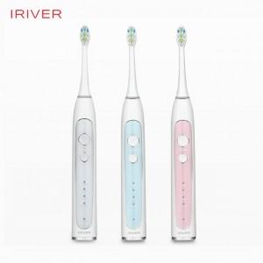

【상세/제작정보】 | 분당 4만회의 강력한 음파진동 브러쉬로 깨끗한 치아관리

【인쇄/포장옵션】 | 레이저 / 포장지포장

【공급단가】 | 수량 | 30~ | 100~ | 300~ | 500~ | 1,000~
*VAT별도 | 단가 | 36,400원 | 35,840원 | 35,000원 | 33,600원 | 32,200원

【상품 URL】 | https://www.synergygift.co.kr:443/src/goods_detail.php?gdno=15132

